BDI
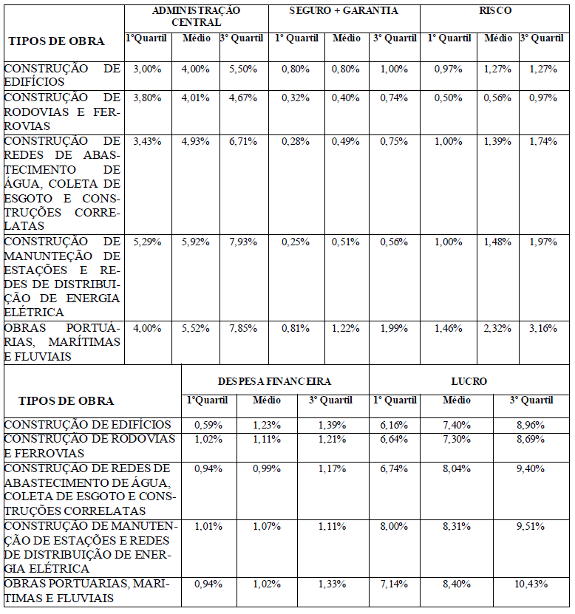
COMPOSIÇÃO DO BDI
Administração Central | AC (*) | 4.67%
Riscos | R (*) | 0.97%
Seguros e Garantias | SG (*) | 0.74%
Despesas Financeiras | DF (*) | 1.21%
Lucro | L(*) | 8.69%
IMPOSTOS | ISS | 3.00%
 | PIS | 0.65%
 | COFINS | 3.00%
 | CPRB | 0.00%
TOTAL DE IMPOSTOS (I) | 6.65%
BDI | 25.36%
SEM DESONERAÇÃO

